Layout Screen
Detail Design | Project | ASOFT - ERP.NET | ID Screen | CRMF1021 | Created By | Thị Phượng | Updated By | Thị Phượng
 | Module | ASOFT-CRM | Name Screen | cập nhật phân loại đầu mối | Created Date | 20/03/2017 | Updated Date | 20/03/2017

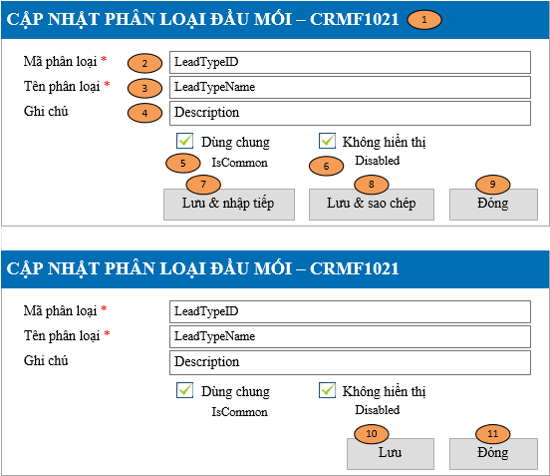
Layout |  |  |  |  |  |  | Overview
 |  |  |  |  |  |  | Sử dụng màn hình này để: Cho phép cập nhật thông tin Phân loại đầu mối

 |  |  |  |  |  |  | Flow Screen
 |  |  |  |  |  |  | Login -> Danh mục -> Phân loại đầu mối -> Danh mục Phân loại đầu mối -> Thêm Hoặc Login -> Danh mục -> Phân loại đầu mối -> Danh mục Phân loại đầu mối -> Link [Mã Phân loại đầu mối] -> Xem chi tiết Phân loại đầu mối -> Sửa Hoặc Login trường hợp khác tham khảo luồng 9 trong Sheet Form Func Spec

Form Func Spec
Detail Design |  | Project | ASOFT - ERP.NET | ID Screen | CRMF1021 | Created By | Thị Phượng | Updated By | Thị Phượng
 |  | Module | ASOFT-CRM | Name Screen | cập nhật phân loại đầu mối | Created Date | 20/03/2017 | Updated Date | 20/03/2017

I. KHÁI QUÁT CHỨC NĂNG
 |  | Chức năng cho phép người dùng biết được các luồng nghiệp vụ hay sự kiện liên quan màn hình phân loại đầu mối

II. LOAD DỮ LiỆU (FORM_LOAD)
 | 1. Kiểm tra phân quyền
 |  | Kiểm tra phân quyền theo mã Form

 | 2. Biến và tham số

 | 3. Đổ nguồn cho combo

 | 4. Đổ nguồn cho Form, Grid, Control
 |  | Thực thi @SQL001 load from dữ liệu

 | 5. Đổ nguồn ngoại lệ cho combo

III. XỬ LÝ SỰ KiỆN

1
Click btnSaveContinues
Form CRMF1021
0
Kiểm tra trùng @SQL002
Insert
@SQL004
Form CRMF1021
Text Messege
00ML000053
Load mới Form CRMF1021
và Set form NULL
Luồng 1: Sự kiện click Button btnSaveContinue [Lưu & nhập tiếp]
Check input require
Form CRMF1021
Text Messege
00ML000039
Có
không

1
Click btnSaveCopy
Form CRMF1021
0
Kiểm tra trùng @SQL002
Insert
@SQL004
Form CRMF1021
Text Messege
00ML000053
Load mới Form CRMF1021
và Set ID form
Luồng 2: Sự kiện click Button btnSaveCopy [Lưu & sao chép]
Check input require
Form CRMF1021
Text Messege
00ML000039
Có
không

1
Click btnSaveClose
Form CRMF1021
0
Kiểm tra trùng @SQL025
Insert
@SQL004
Form CRMF1021
Text Messege
00ML000053
Load mới Form CRMF1021
và Set ID form
Luồng 3: Sự kiện click Button btnSaveClose [Đóng]
Check input require
Form CRMF1021
Text Messege
00ML000039
Có
không
Change
Popup
Messege
00ML000016
Có
không
Có
không

Click btnSave
Form CRMF1021
Close Form CRMF1021
và Load Form màn hình tương ứng
Luồng 4: Sự kiện click Button btnSave [Lưu]
Check input require
Form CRMF1021
Text Messege
00ML000039
Có
không
Kiểm tra đã bị xóa
@SQL002
Update
@SQL005
0
Kiểm tra đã bị sửa
@SQL003
Dialog Messege 00ML000055
Form CRMF1021
Text Messege 00ML000054
Load lại from
1
1
0
Kiểm tra DivisionID@SQL006?
Form CRMF1021
Text Messege
00ML000039
Có
không
Có check dùng chung không?
không
Có

Click btnSave
Form CRMF1021
Close Form CRMF1021
và Load Form màn hình tương ứng
Luồng 5: Sự kiện click Button btnClose [Đóng]
Check input require
Form CRMF1021
Text Messege
00ML000039
Có
không
Kiểm tra đã bị xóa
@SQL002
Update
@SQL009
Delete @SQL011
Insert @SQL008
0
Kiểm tra đã bị sửa
@SQL003
Dialog Messege 00ML000055
Form CRMF1021
Text Messege 00ML000054
Load lại from
1
1
0
Kiểm tra DivisionID@SQL006?
Form CRMF1021
Text Messege
00ML000039
Có
không
Change
Popup
Messege
00ML000016
Có
không
không
Có
Co check dung chung không?
Có
không

 | Luồng 9: Xử lý disabled/enable Checkbox [Dùng chùng] khi Edit - Trường hợp chưa check vào [dùng chung]: luôn Enable control [Dùng chung] - Trường hợp đã check vào [dùng chung]: Thực @SQLXX nếu kết quả trả về 1 thì Disabled ngược lại thì Enable button [Dùng chung]

IV. LƯU ADD NEW (SAVE_CLICK)
 | 1. Kiểm tra trước khi lưu
 |  | Thực thi luồng nghiệp vụ: Luồng 1, Luồng 2 và Luồng 3

 | 2. Lưu
 |  | Thực thi luồng nghiệp vụ: Luồng 1, Luồng 2 và Luồng 3

V. LƯU EDIT (SAVE_CLICK)
 | 1. Kiểm tra trước khi lưu
 |  | Thực thi luồng nghiệp vụ: Luồng 4 và Luồng 5

 | 2. Lưu
 |  | Thực thi luồng nghiệp vụ: Luồng 4 và Luồng 5

VI. XÓA (DEELETE_CLICK)
 | 1. Kiểm tra trước khi xóa

 | 2. Xóa

VII. IN (PRINT_CLICK)

